상품제안서
쌤소나이트 MORGAN 여권지갑 | 상품코드: F15017

 |  |  |  |  |  |  | 02-412-0044 | www.easy1.co.kr
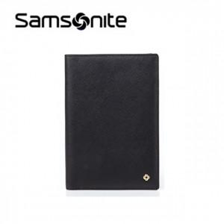

【상세/제작정보】 | 스크래치에 강한 사피아노 소가죽 소재의 여권지갑

【인쇄/포장옵션】 | / 포장불가능

【공급단가】 | 수량 | 30~ | 50~ | 100~ | 300~ | 500~
*VAT별도 | 단가 | 61,440원 | 60,410원 | 58,880원 | 57,850원 | 56,320원

【상품 URL】 | http://www.easy1.co.kr/src/goods_detail.php?gdno=15017

